Chemin critique
Au sujet de cet outil
Le présent calculateur du chemin critique vise à appuyer la planification et à donner une alerte rapide en cas de dépassement de délais. Il suppose que les utilisateurs ont consulté les documents d'orientation associés et qu'ils utilisent les gabarits les plus à jour. À consulter : Directive du Cabinet sur la réglementation (DCR) - wiki
Bien que le calculateur décrive les étapes générales à suivre habituellement lors de l'élaboration d'un règlement du gouverneur en conseil, compte tenu de la supposition selon laquelle le SCT examine les propositions trois fois aux stades de publication dans la Partie I de la Gazette du Canada et de publication dans la Partie II de la Gazette du Canada, chaque proposition est unique. Cet outil ne devrait pas être considéré comme un engagement du SCT de mener seulement quatre séries d'examen. Les propositions seront examinées aussi souvent qu'il le faut pour que le SCT soit sûr que la proposition est prête à être présentée au Conseil du Trésor.
Par ailleurs, ce calculateur ne doit pas être considéré comme une garantie qu'un échéancier prévu s'harmonisera avec la progression réelle d'un dossier réglementaire. Des imprévus peuvent survenir pendant l'élaboration d'un règlement, et, bien que l'outil estime le nombre de séries d'examen et la durée de chaque étape, l'échéancier réel peut varier considérablement. En outre, les ministères peuvent avoir leurs propres processus et étapes d'approbation internes qui ne sont pas pris en compte dans ce chemin critique.
On encourage fortement les utilisateurs à discuter de l'échéancier avec les analystes du SCT ou du ministère de la Justice qui leur sont affectés avant de présenter l'échéancier réglementaire ciblé aux membres de la haute direction de leur ministère.
Modifier le nombre de jours ouvrables estimés
Au moment de créer un chemin critique, il est primordial de vérifier les échéanciers estimés auprès des personnes appropriées participant à votre processus d'élaboration réglementaire. Les jours ouvrables estimés soulignés en bleu, en violet et en orange ne doivent pas être modifiés sans avoir consulté les rédacteurs et le SCT ni sans avoir obtenu leur accord. Les programmes qui exigent des échéanciers plus courts doivent mettre l'accent sur la modification de cellules qui ne comportent aucune couleur puisque les organismes de réglementation ont habituellement le contrôle de ces échéances.
Bleu : il s'agit du nombre de jours ouvrables estimés qui est fortement touché par la taille et la complexité de la proposition en question, la priorité relative de celle-ci et la disponibilité des ressources; pour déterminer les cibles appropriées relativement à votre projet, veuillez consulter l'analyste du SAR qui vous a été affecté et le ministère de la Justice, notamment les rédacteurs affectés à votre dossier
Violet : cela correspond aux normes de service internes du SCT
Orange : il s'agit des étapes comportant un nombre fixe de jours ouvrables qui ne peut habituellement pas être modifié

 | Étape | Jours ouvrables (point de référence de départ) NE PAS MODIFIER | Jours ouvrables (peuvent être modifiés par l'utilisateur) | Date de début | Date de fin | Remarques | Liens
1. | LANCEMENT DU RÈGLEMENT
 | DATE DE DÉBUT (on suppose que les instructions de rédaction ont été rédigées et que la consultation préalable a été menée à bien) |  |  | 2025-04-22 |  | Avant de commencer votre travail, il est recommandé de consulter le Guide d'élaboration de la réglementation et de rédaction du REIR. | Guide_sur_l’élaboration_de_la_réglementation_et_de_rédaction_du_REIR
1.1a | Préparation des instructions de rédaction et ouverture du dossier par les Services législatifs du ministère de la Justice | 50 | 50 | 2025-04-23 | 2025-07-07
1.2a | Approbation des instructions de rédaction et ouverture du dossier
 | Avocat - Organisme de réglementation | 15 | 15 | 2025-07-08 | 2025-07-29
 | SMA responsable - Organisme de réglementation | 15 | 15 | 2025-07-30 | 2025-08-21
1.1b | Élaboration de l'énoncé de triage | 20 | 20 | 2025-04-23 | 2025-05-22 |  | https://wiki.gccollab.ca/RIAS_and_Triage_Templates
1.2b | Approbation de l'énoncé de triage
 | Organisation responsable (proposition : niveau de gestionnaire/directeur) | 10 | 10 | 2025-05-23 | 2025-06-06
 | Analyste du SAR du SCT (première série de commentaires) | 10 | 10 | 2025-06-09 | 2025-06-23 | Remarque : selon la qualité/complexité, cela peut exiger plus de trois séries d'examen
 | L'organisme de réglementation répond aux commentaires | 10 | 10 | 2025-06-25 | 2025-07-10
 | Analyste du SAR du SCT (deuxième série de commentaires)* remarque : selon la qualité/complexité, cela peut exiger plus de deux séries de commentaires | 10 | 10 | 2025-07-11 | 2025-07-25
 | L'organisme de réglementation répond aux commentaires | 10 | 10 | 2025-07-28 | 2025-08-12
 | L'analyste du SAR du SCT donne le feu vert à l'énoncé de triage | 10 | 10 | 2025-08-13 | 2025-08-27

2. | DOSSIER DU PROJET DE RÈGLEMENT
2.1a | Rédaction du règlement par les Services législatifs du ministère de la Justice (Section des règlements) | 70 | 70 | 2025-08-22 | 2025-12-04
2.2a | Révision par des experts en bijuridisme, des réviseurs juridiques et des jurilinguistes | 30 | 30 | 2025-12-05 | 2026-01-21
2.1b | Rédaction du REIR | 40 | 40 | 2025-08-28 | 2025-10-28 |  | https://wiki.gccollab.ca/RIAS_and_Triage_Templates
2.1 b | Approbation du REIR
 | Organisation responsable (proposition : niveau de gestionnaire/directeur) | 10 | 10 | 2025-10-29 | 2025-11-13
 | Analyste du SAR du SCT (première série de commentaires) | 10 | 10 | 2025-11-14 | 2025-11-28 | Vous pouvez également envoyer une version du REIR au conseiller juridique de votre ministère à ce stade
 | L'organisme de réglementation répond aux commentaires | 10 | 10 | 2025-12-01 | 2025-12-15
 | Analyste du SAR du SCT (deuxième série de commentaires) | 10 | 10 | 2025-12-16 | 2026-01-02
 | L'organisme de réglementation répond aux commentaires | 10 | 10 | 2026-01-05 | 2026-01-19
 | Analyste du SAR du SCT (troisième série de commentaires) | 10 | 10 | 2026-01-20 | 2026-02-03
 | L'organisme de réglementation répond aux commentaires | 10 | 10 | 2026-02-04 | 2026-02-18 | Remarque : selon la qualité/complexité, cela peut exiger plus de trois séries d'examen
 | L'analyste du SAR du SCT donne le feu vert au REIR | 10 | 10 | 2026-02-19 | 2026-03-05
2.2 | Au besoin : préparer les notifications destinées à l'OMC | 10 | 10 | 2026-03-06 | 2026-03-20 | Remarque : cela suppose que vous ne commencerez pas à travailler sur ces éléments avant d'avoir obtenu le feu vert; vous pouvez probablement raccourcir l'échéancier si vous commencez les travaux avant d'avoir obtenu le feu vert
2.3 | Préparer le dossier des séances d'information internes (y compris les documents nécessaires pour la présentation) | 10 | 10 | 2026-03-06 | 2026-03-20 | Remarque : cela suppose que vous ne commencerez pas à travailler sur ces éléments avant d'avoir obtenu le feu vert; vous pouvez probablement raccourcir l'échéancier si vous commencez les travaux avant d'avoir obtenu le feu vert | https://wiki.gccollab.ca/Submission_Process_for_GIC_Proposals

3. | APPROBATION MINISTÉRIELLE DU DOSSIER DU PROJET DE RÈGLEMENT (pour la publication préalable dans la Partie I de la Gazette du Canada)
3.1 | Approbations au sein de l'organisme de réglementation à tous les échelons requis, y compris celui du ministre | 20 | 20 | 2026-03-06 | 2026-04-07
3.2 | Le dossier signé est préparé, puis envoyé par courriel au BCP | - | - |  | 2026-04-07 | Il doit être remis à la Division des décrets du BCP au plus tard à midi le mardi, 3 semaines avant la réunion du CT, sinon il sera reporté à la prochaine réunion disponible | Voir la page du processus de présentation pour les projets de règlement aprouvés par le gouverneur en conseil.
3.3 | Examen du BCP et établissement du calendrier pour la réunion du CT/les séances d'information internes du SCT | - | - | 2026-04-07 | 2026-04-23
3.4 | Réunion du CT |  |  | 2026-04-23 |  | Confirmez auprès de votre analyste du SAR du SCT que cette date de réunion est viable. Ce calculateur ne prend pas en compte les périodes d'été et d'hiver et les autres périodes de vacances régulières où il n'y aura pas de réunions du CT. | Voir le calendrier et les dates principales pour les délais confirmés pour les présentations.
3.5 | Publication préalable dans la Partie I de la Gazette du Canada |  |  | 2026-05-02
3.6 | Période de commentaires | 30 | 30 | 2026-05-02 | 2026-06-01 | La période de publication préalable standard est de 30 jours. Dans certains cas, il peut être souhaitable ou nécessaire d'allonger la période de publication préalable afin de laisser plus de temps aux intervenants pour examiner des règlements complexes ou respecter des obligations législatives. Pour les projets de règlement susceptibles d'avoir des répercussions sur le commerce international, il faudra peut-être prévoir une période de consultation d'au moins 70 jours. | Voir la section 9.3.1 du Guide d’élaboration de la réglementation et de rédaction du REIR.

4. | ACHÈVEMENT DES DOCUMENTS RÉGLEMENTAIRES
4.1 | Examen des commentaires reçus après la publication préalable | 30 | 30 | 2026-06-02 | 2026-07-16
4.2a | Préparer et faire approuver les instructions de rédaction pour la préparation de la version finale du règlement | 25 | 25 | 2026-07-17 | 2026-08-24
4.3a | Achèvement de la rédaction du règlement par les Services législatifs du ministère de la Justice (Section des règlements) | 30 | 30 | 2026-08-25 | 2026-10-08
4.4a | Révision par des experts en bijuridisme, des réviseurs juridiques et des jurilinguistes | 20 | 20 | 2026-10-09 | 2026-11-09
4.2b | Mettre à jour le REIR afin de tenir compte des commentaires reçus de la publication préalable | 25 | 25 | 2026-07-17 | 2026-08-24
4.3b | Approbation du REIR
 | Organisation responsable (proposition : niveau de gestionnaire/directeur) | 10 | 10 | 2026-08-25 | 2026-09-09
 | Analyste du SAR du SCT (première série de commentaires) | 10 | 10 | 2026-09-10 | 2026-09-24 | Vous pouvez également envoyer une version du REIR au conseiller juridique de votre ministère à ce stade
 | L'organisme de réglementation répond aux commentaires | 10 | 10 | 2026-09-25 | 2026-10-13
 | Analyste du SAR du SCT (deuxième série de commentaires) | 10 | 10 | 2026-10-14 | 2026-10-28
...

Guide de l'utilisateur
Étape 1 - insérez la date de début dans le champ en vert :
Étape 2 - ajustez le nombre de jours ouvrables estimés, et l'outil calculera automatiquement ses répercussions sur les échéanciers :

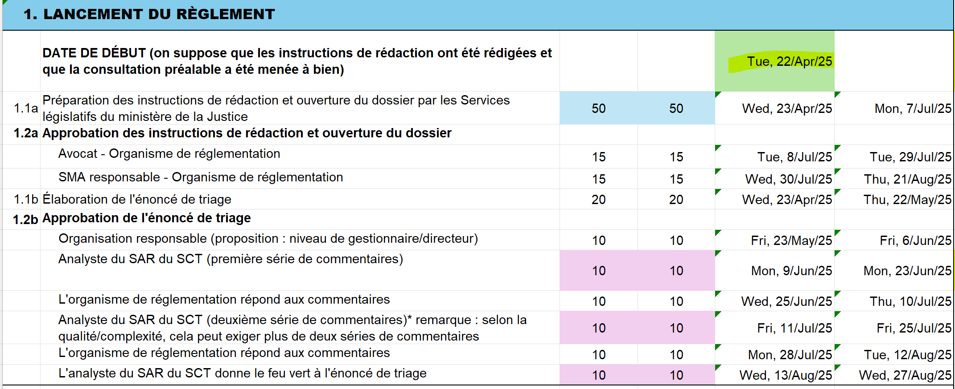

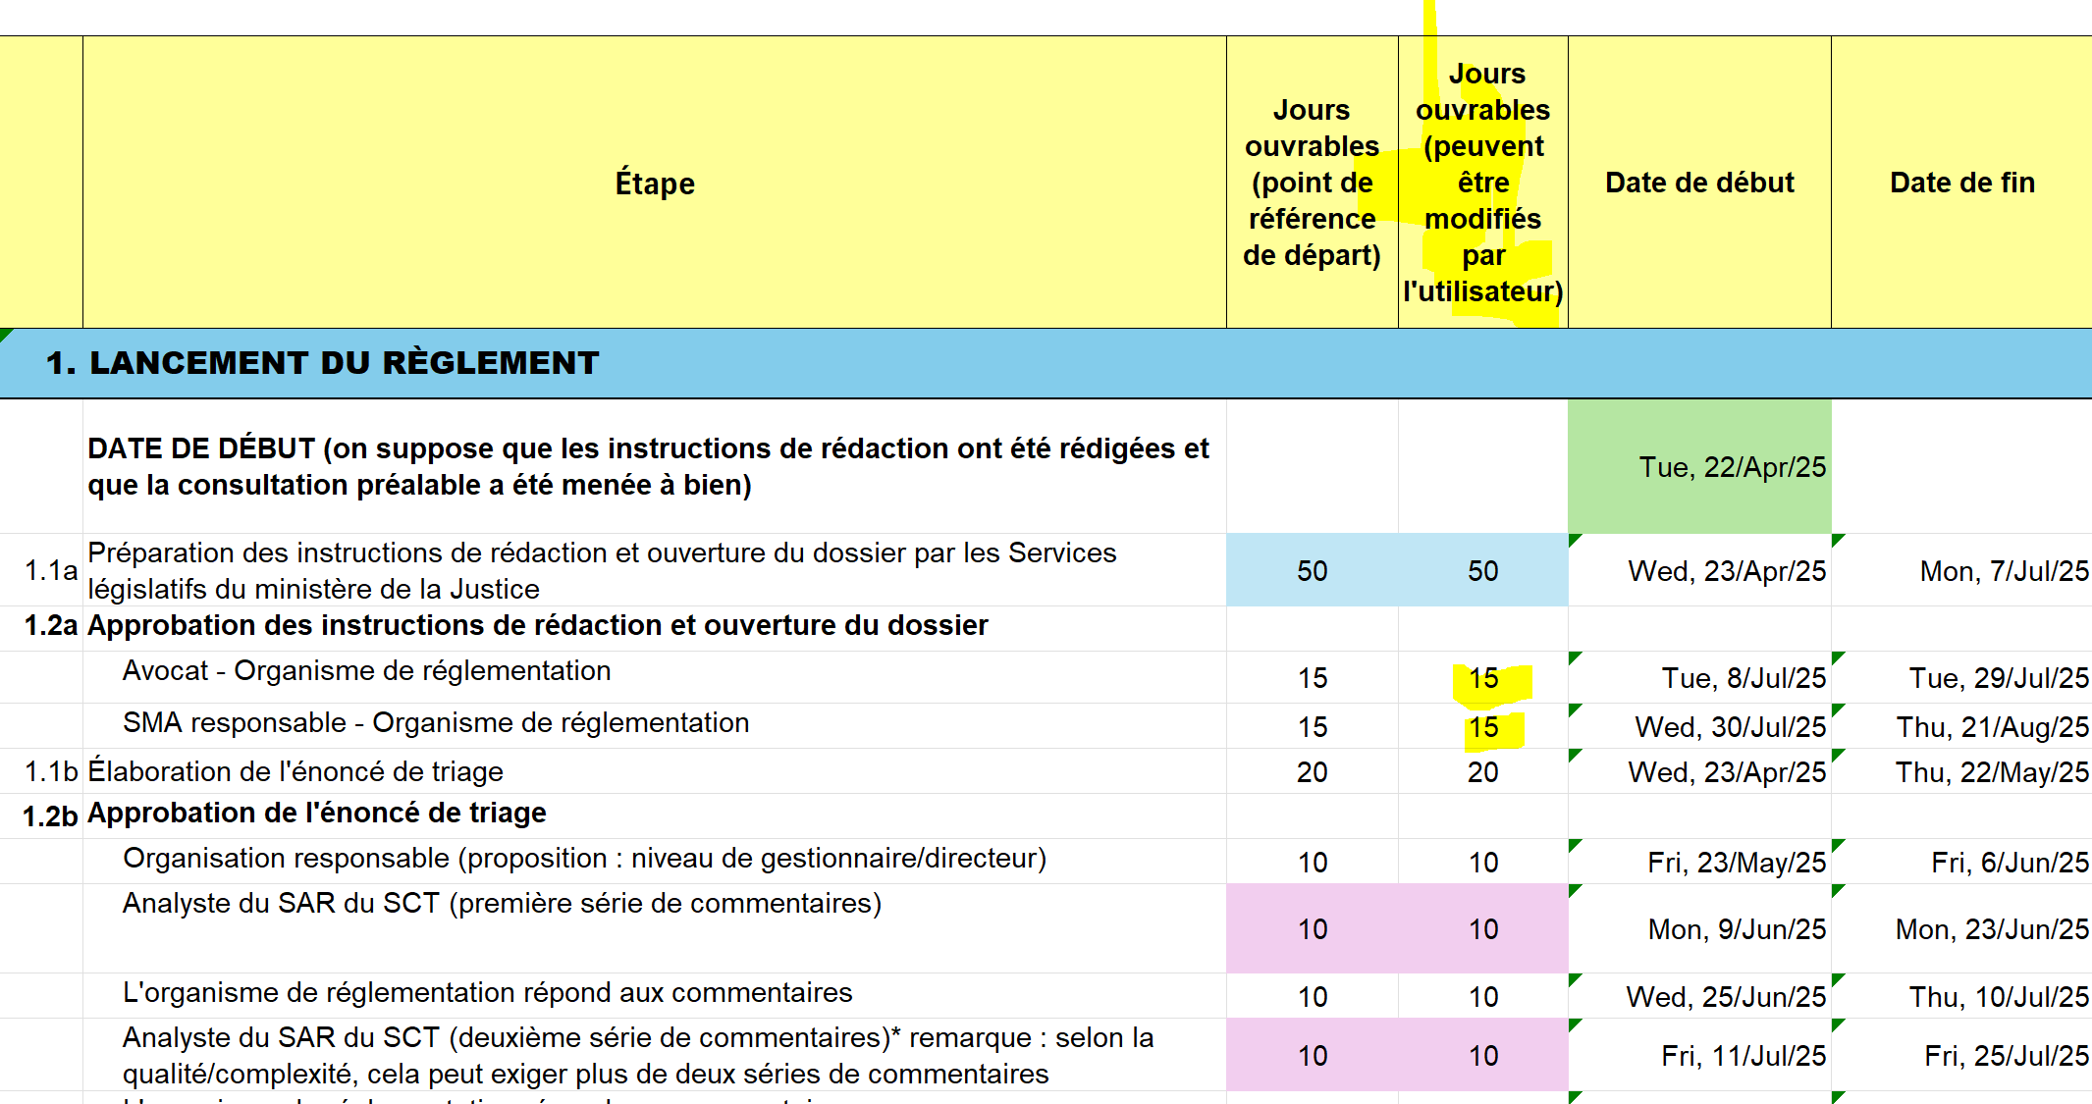

Jours fériés fédéraux
Remarque : le congé de juin du Québec et le congé d'août de l'Ontario sont également compris dans cette liste
Date | Nom du congé
2024-12-25 | Jour de Noël
2024-12-26 | Lendemain de Noël
2025-01-01 | Jour de l'An
2025-03-28 | Vendredi saint
2025-04-21 | Lundi de Pâques
2025-05-19 | Fête de la Reine
2025-06-24 | Fête nationale du Québec
2025-07-01 | Fête du Canada
2025-08-04 | Congé civique
2025-09-01 | Fête du Travail
2025-09-30 | Journée nationale de la vérité et de la réconciliation
2025-10-13 | Action de grâces
2025-11-11 | Jour du Souvenir
2025-12-25 | Jour de Noël
...

